2.クラス構成
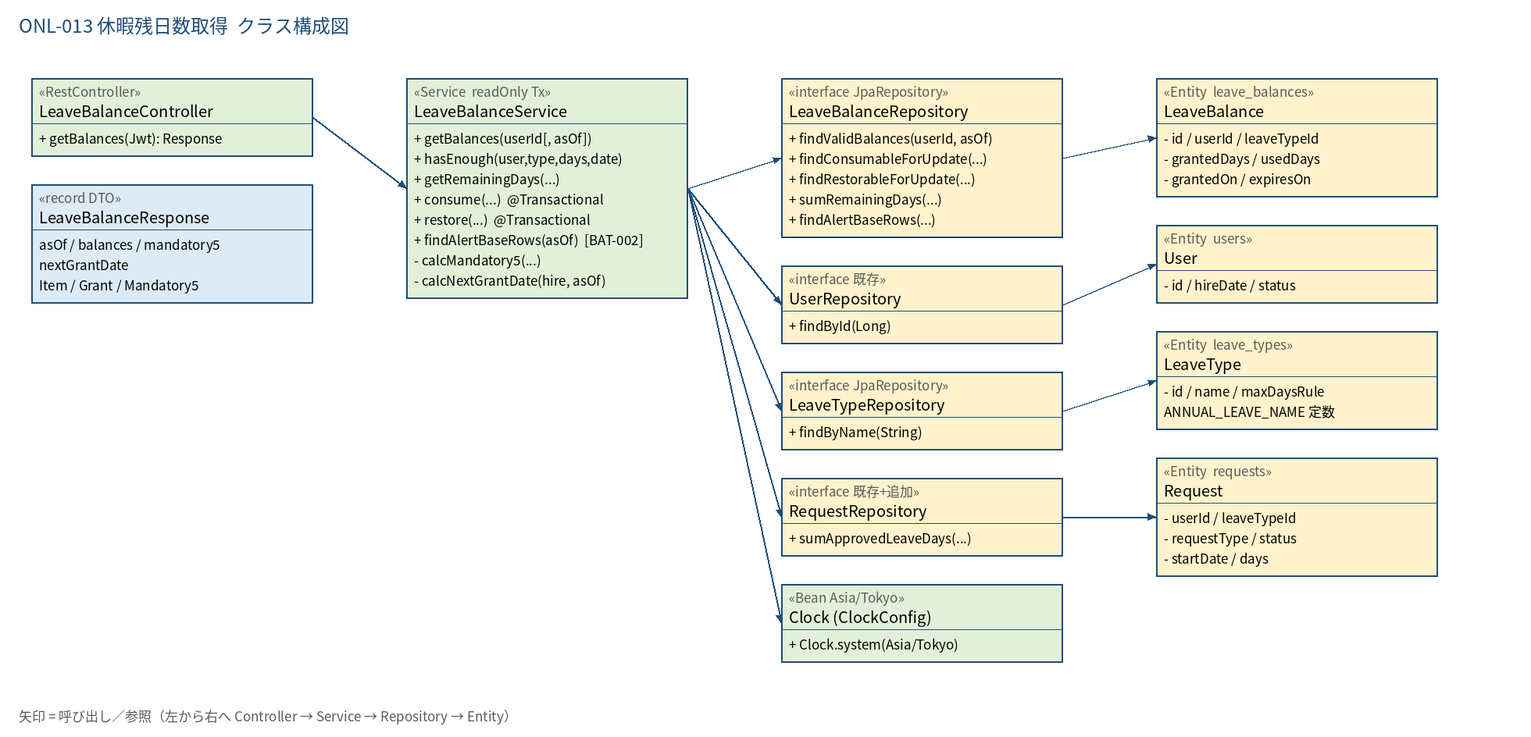
2.1 クラス構成図

3.シーケンス
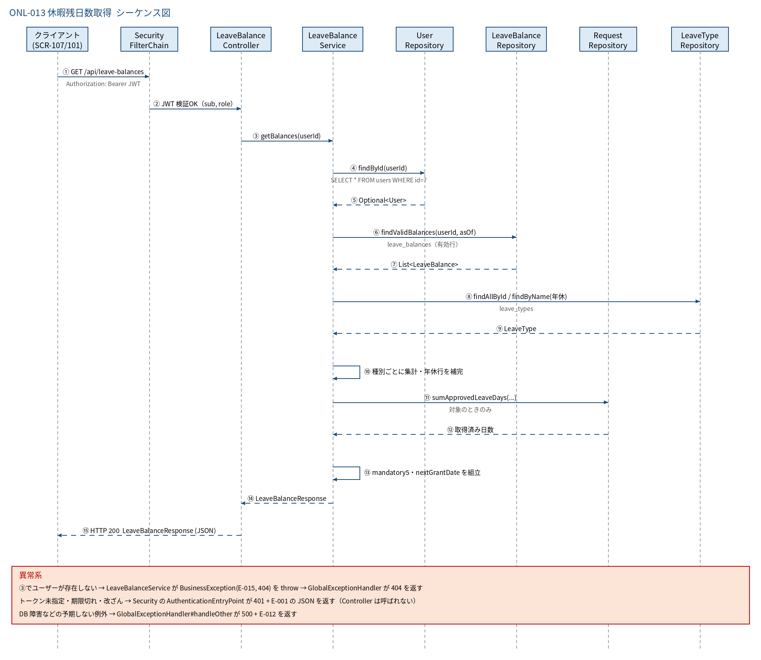
3.1 シーケンス図

5.処理フロー
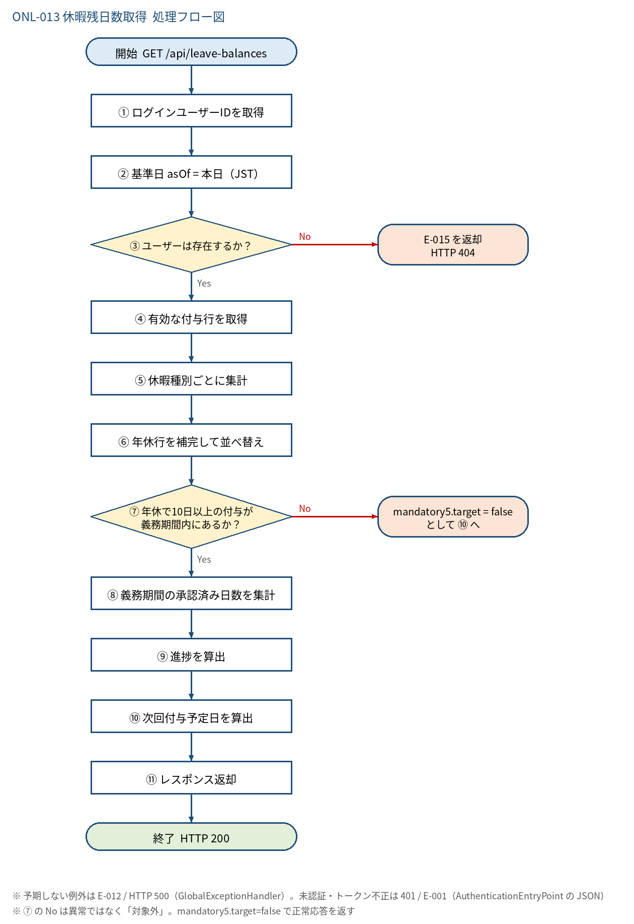
5.1 処理手順
No. | 処理 | 詳細 | 種別・分岐
① | ログインユーザーIDを取得 | Controller: Long.valueOf(jwt.getSubject())。パス・クエリでの userId 指定は受け付けない（本人のみ） | 処理
② | 基準日 asOf = 本日（JST） | LocalDate.now(clock)。clock は ClockConfig の Asia/Tokyo の Clock Bean（日付の境界は JST の 0 時） | 処理
③ | ユーザーは存在するか？ | userRepository.findById(userId)。hire_date を ⑩ の次回付与日算出に使う | 判定（No → E-015 を返却 HTTP 404）
④ | 有効な付与行を取得 | LeaveBalanceRepository#findValidBalances(userId, asOf) WHERE user_id=? AND granted_on <= asOf AND expires_on >= asOf（失効日当日までは有効） ORDER BY leave_type_id, expires_on, granted_on, id | 処理
⑤ | 休暇種別ごとに集計 | leave_type_id でグループ化。付与=Σgranted_days、消化=Σused_days、残=Σmax(0, granted−used)、失効日=残>0の行の最小 expires_on。種別名は leaveTypeRepository.findAllById で取得 | 処理
⑥ | 年休行を補完して並べ替え | 年休の行が無い場合は 0.0 / 0.0 / 0.0・expiresOn=null の年休行を追加（新入社員のホーム表示用）。年休を先頭、以降 leaveTypeId 昇順 | 処理
⑦ | 年休で10日以上の付与が 義務期間内にあるか？ | ⑤の行から 年休 かつ granted_days ≧ 10 かつ asOf < granted_on＋1年 の行を抽出し、granted_on が最新の1行を対象にする | 判定（No → mandatory5.target = false として ⑩ へ）
⑧ | 義務期間の承認済み日数を集計 | 期間 = 付与日 〜 付与日＋1年−1日。RequestRepository#sumApprovedLeaveDays（request_type=LEAVE, 年休, status=APPROVED, start_date が期間内）の days 合計（NULL は 0.0） | 処理
⑨ | 進捗を算出 | shortageDays = max(0, 5 − takenDays)、achieved = takenDays ≧ 5 | 処理
⑩ | 次回付与予定日を算出 | calcNextGrantDate(hire_date, asOf)。first = hire_date＋6か月、first＋n年（n≧0）のうち asOf より後で最小の日 | 処理
⑪ | レスポンス返却 | LeaveBalanceResponse(asOf, balances, mandatory5, nextGrantDate) を HTTP 200 で返す | 処理

5.2 処理フロー図

